Meccanica
Stepper Motor
step/rev | 200
motor resolution | 1.8 | deg
accuracy | +-0.05* | deg

Driver TMC 2208
microstep | 32
microstep/rev | 6400
resolution | 0.056 | deg
accuracy | +-0.05* | deg
* Nei motori di buona qualità |  |  | ref | https://www.orientalmotor.com/stepper-motors/technology/everything-about-stepper-motors.html

Vite madrevite T8
microstep/rev | 6400 |  |  | cost dm/ustep | distanza | 683 | dm
diameter | 8 | mm |  | 0.0125 | ustep | 54640.00 |  | cost dec di mm / step | 0.125
distance/rev | 6 | mm |  |  | distanza vera | 683.000
resolution | 0.9375 | um/ustep |  | considero come risoluzione utilizzabile dal driver circa 0.05 gradi
accuracy/rev | 0.0033
accuracy | +-20 | um |  |  |  |  |  | 0.016666667
*Vale per prodotti professionali di buona qualità, la barra che usiamo noi è cinese e non viene fornita alcuna specifica, se usassi una vite a ricircolo di sfere rettificata potrei raggiungere +-10 um.
 |  |  |  |  |  |  |  | 0.01500

 |  |  |  |  |  |  |  | 67.4

Questo sarebbe un prodotto più idoneo: |  | https://www.hiwin.it/prodotti/viti-a-ricircolo-di-sfere/rettificate-a-stock/fsc-fsi-viti-flangiate-din-69051

Variabili_PLC
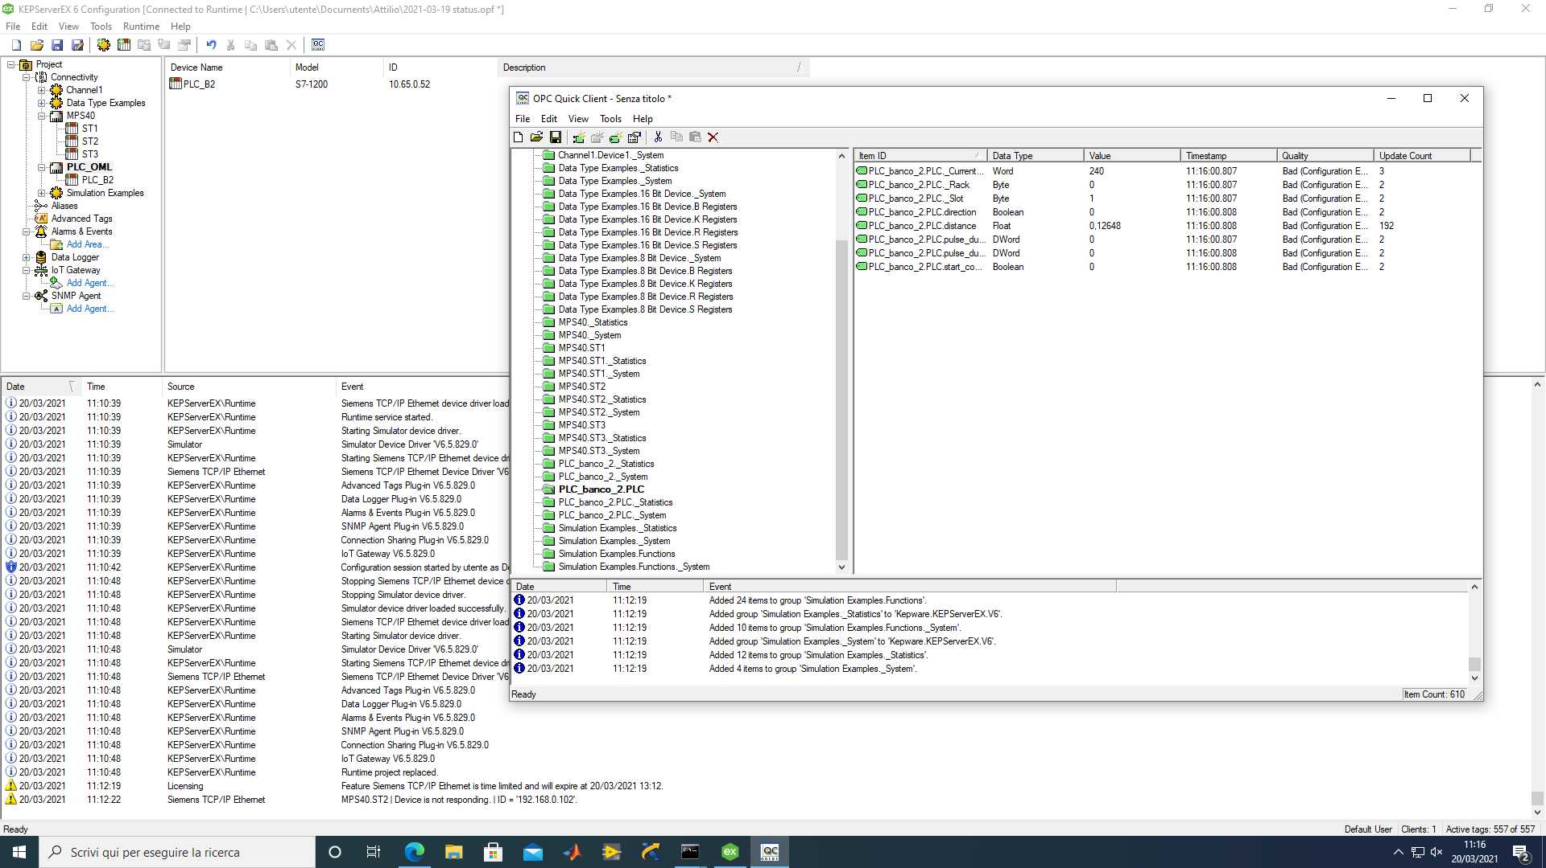
Name
direction | bool | M0.9
pulse_duration | int
pulse_duration_cent | int
start_communication | bool | M9.0

distance | float | MD1

